Tableau 1
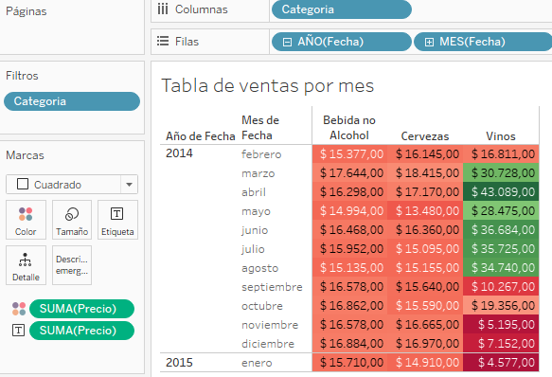
Tableau Como hacer graficas | Descripcion de la realizacion
Grafica apilada | a. En las filas se agregó el parámetro con mas datos, Ejemplo Categoria b. Las columnas se agregó un valor o medida. Ejemplo Precio c. En filtro se puede agregar lo que sea fecha, valores y categorias d. En etiqueta y colores se puede agregar la misma medida o valor que la columna para que se vea reflejado en las barras.
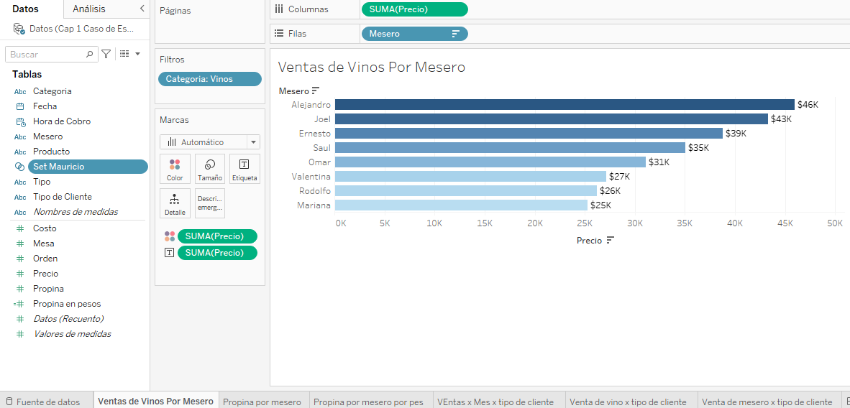

Tableau Como hacer graficas | Descripcion de la realizacion | Combiancion o comando
Promedio de medida | Al agregar la medida a una grafica en Tableau por defecto la agrega en formato de suma. (SUM()). Se puede cambiar a promedio en la opcion de medida | Click derecho + Medida (Suma) + Promedio
Crear un conjunto | Seleccionar el parametro de la tabla de la que quieres crear el Conjunto y en elegir la opcion crear. Se usa para hacer como un interpcecion de un dato en especifico como un join. | Click derecho + Crear + Conjunto #Nombre del conjunto + Seleccionas el dato + Aceptar

Promedio
Crear Conjunto
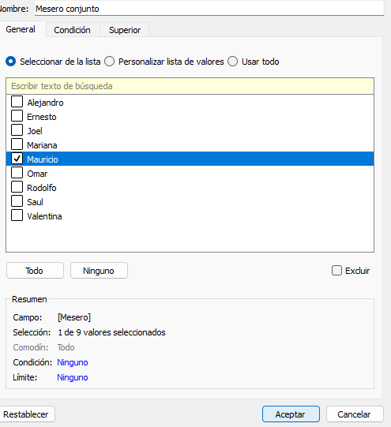
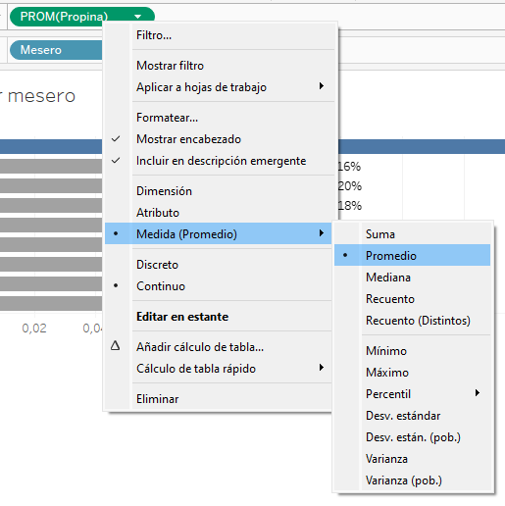
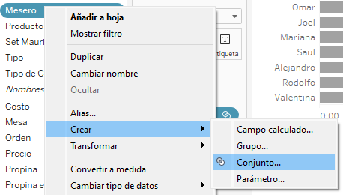

Tableau Como hacer graficas | Descripcion de la realizacion | Combiancion o comando
Campo Calculado | Se usa para cuando tienes que hacer un calculo que te puede mostrar un resultado deseado para una representacion grafica. En este caso. Se tenia [Propina] en porcentaje y se queria saber su valor en pesos, asi que se multiplico por [Precio] que es el valor de la orden en pesos. | Campo Calculado + #Nombre del campo + #$Formula agregar + [medida1] * [medida2] + Aceptar

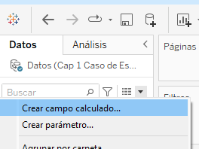
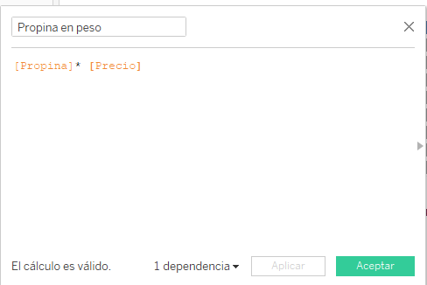

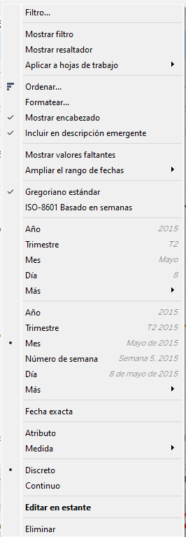
Tableau Como hacer graficas | Descripcion de la realizacion | Combiancion o comando
Agregar fechas | Al colocar el campo de una fecha, te sale una flecha en el campo, al dar click en ella te salen diversas opciones de como mostrar la fecha en la grafica, y tambiene tiene el modo discreto que te lo pone por mes, y continuo para que te lo muestre continuo sin mostrar todas las fecha pero si los valores | Click en la flecha blanca del campo + Mes (Mayo del 2015)
Cambiar de Barras a Lineas | Donde puedes agregar etiquetas y colores entre otros en Marca tienes la opcion de cambiar a Barra, cuadro, lineas, pie, circular, entre otros. | Marcas + Cuadro + #Automatico + Linea
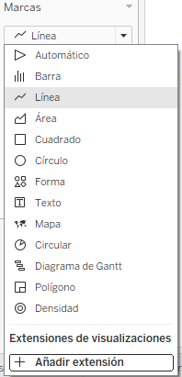

Tableau Como hacer graficas | Descripcion de la realizacion | Combiancion o comando
Agregar colores condicionales | Después de agregar la medidas a colores. Seleccionar la opcion de colores donde dice Editar y agregar los divergentes o escalonados para hacer un diferencia de colores | Click Color + Editar colores… + Paleta + Seleccionar cualquier color + Aceptar
Colores en cuadro | Seleccionas en la casilla de marcas la opcion de cuadros, y los colores se van a aplicar en las casillas de la tabla y no en los numeros como esta predeterminado | Marcas + Seleccionar + Cuadrado
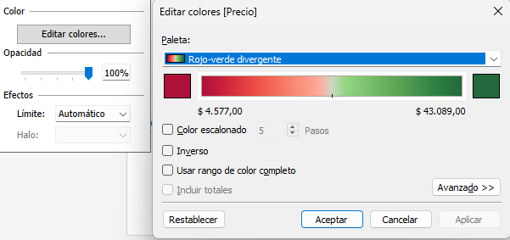

Tableau Como hacer graficas | Descripcion de la realizacion | Combiancion o comando
Grafica en barras apiladas | • Fila. Se coloca la dimensión con más datos. Nombre categoría etc. Se agrega medida del valor • Columnas. Se coloca las medidas de valores. Suma, promedio etc. • Texto. Para mostrar los valores de las barras. Se agrega medida del valor. • Color. Para mostrar la diferencias de los valores en las barras | Marcas en Automatico o Barra
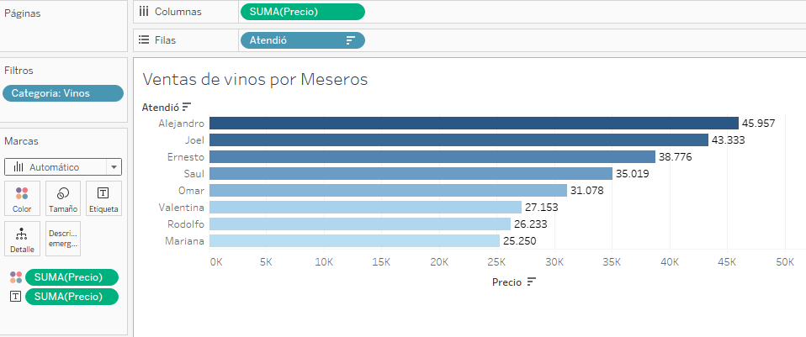

Tableau Como hacer graficas | Descripcion de la realizacion | Combiancion o comando
Grafica de barras | • Fila. Se coloca las medidas de valores. Suma, promedio etc. • Columnas.Se coloca la dimensión con más datos. Nombre, Fechas, etc. • Texto. Para mostrar los valores de las barras. Se agrega la medida del valor | Marcas en Automatico o Barra
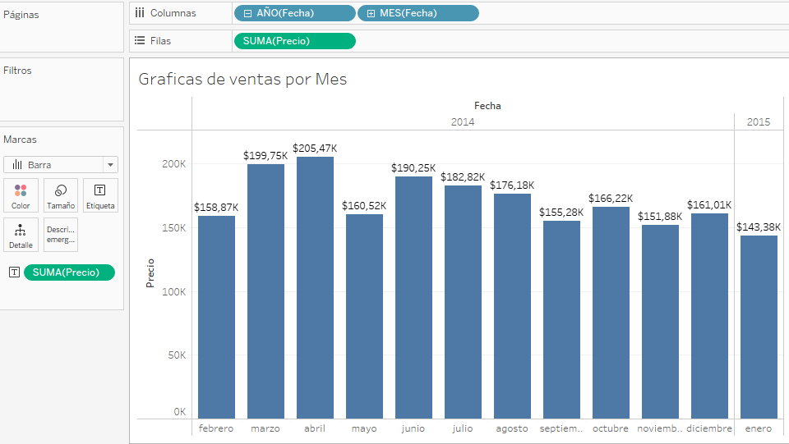

Tableau Como hacer graficas | Descripcion de la realizacion | Combiancion o comando
Grafica de lineas | • Fila. Se coloca las medidas de valores. Suma, promedio etc. • Columnas. Se coloca la dimensión de fecha para ver el tiempo. | Marcas en Automatico o Línea
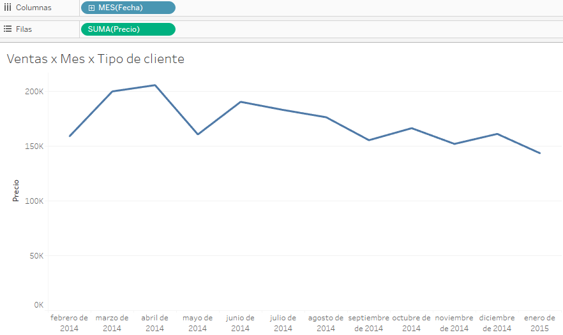

Tableau Como hacer graficas | Descripcion de la realizacion | Combiancion o comando
Grafica de lineas de comparacion | • Fila. Se coloca las medidas de valores. Suma, promedio etc. • Columnas. Se coloca la dimensión de fecha para ver el tiempo. • Texto. Para mostrar el nombre de las diferentes líneas. Se agrega la dimensión de diferencia. • Color. Para mostrar colores diferentes de las líneas. Se agrega la dimensión de diferencia. | Marcas en Automatico o Línea
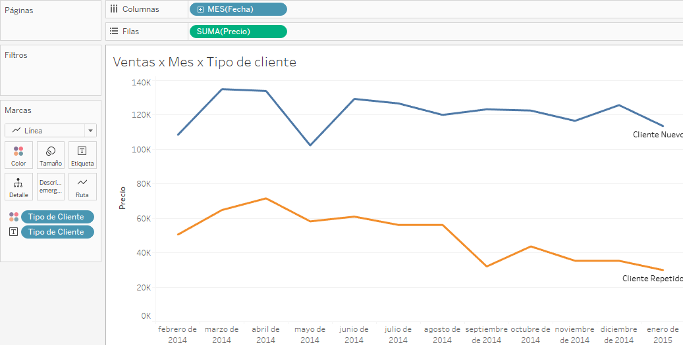

Tableau Como hacer graficas | Descripcion de la realizacion | Combiancion o comando
Tabla de datos | • Fila. Se coloca la dimensión con más datos. Nombre, categoría, fechas, etc. Columnas. Se coloca la dimensión con menor datos. Nombre, categoría, etc. • Texto. Se coloca las medidas de valores. Suma, promedio etc. Para llenar la tabla de datos. • Color. Si la quiere mostrar con colores condicionales. Opcional. | Marcas en Automatico o tabla. Para los colores Cuadrado

Tableau 2
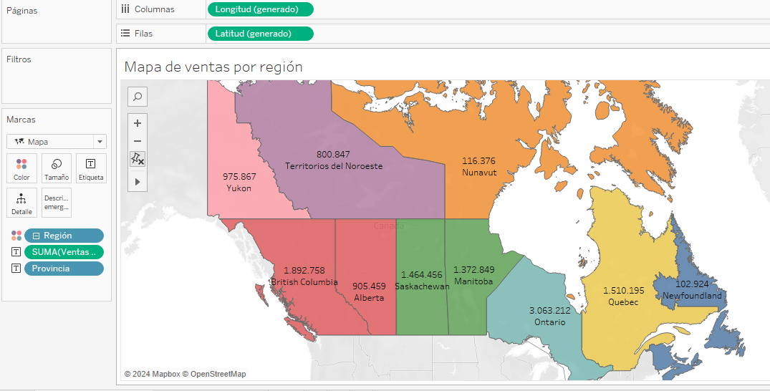
Tableau Como hacer graficas | Descripcion de la realizacion | Combiancion o comando
Separación de datos en columnas | Los datos a veces vienen juntos en una columna y pueden estar usando un separador como “- , _ +”. Y se puede separar los datos seleccionando en la columna. División personalizada y elijes el tipo de separador. | Selecciona la columna en la flecha + Division Personalizada + #Usar el separador #division desactivada + Todo + Aceptar

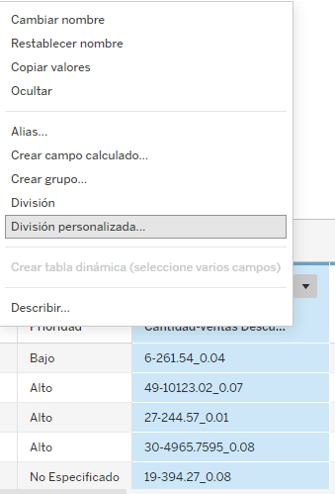
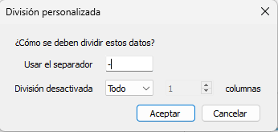
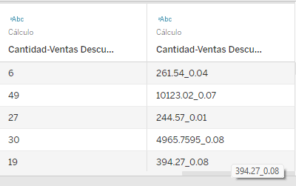

Tableau Como hacer graficas | Descripcion de la realizacion | Combiancion o comando
Conexión de tablas | Al cargar las tablas puedes realizar conexiones con columnas que coincidan entre sí. Arrestándolas y después verificando que la conexión automática sea la correcta. | Selecciona la tabla y arrasta al lado de la tabla principal
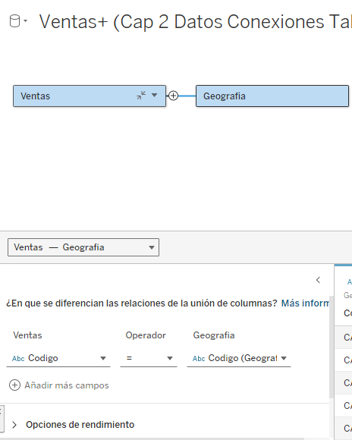

Tableau Como hacer graficas | Descripcion de la realizacion | Combiancion o comando
Como hacer un mapa | Para la realización de un mapa tiene que tener los campos generados por la longitud y la latitud. Para realizar el mapa. Longitud va en columna y la latitud en fila. Agregar los valores en texto y colores para mostrar la información | En marcas elegir mapa.

Tableau 3
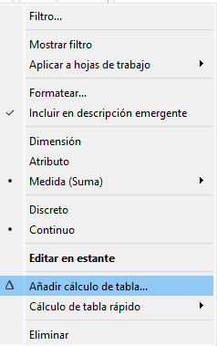
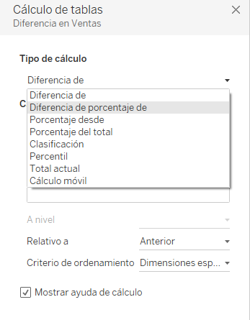
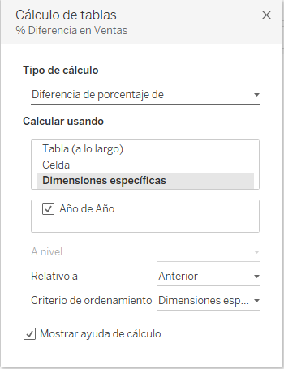
Tableau Como hacer graficas | Descripcion de la realizacion | Combiancion o comando
Van o tarjeta de dato | Se utiliza para mostrar los datos como ventas, ganancias o costos. Son sencillas de mostrar solo se necita saber que datos se va a mostrar y arrastrarlo a Texto y ya se realizaría la tarjeta. Solo tienes que agregar colores y formato de texto para una mejor visualización.

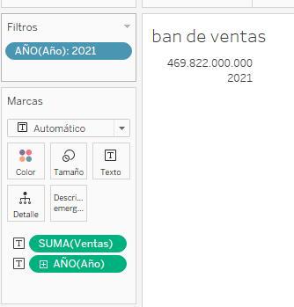
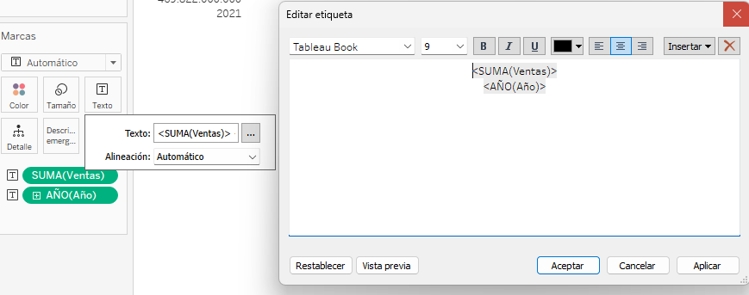

Tableau Como hacer graficas | Descripcion de la realizacion | Combiancion o comando
Como calcular % de margen de ganacia | Se calcula teniendo los siguientes valores. Costo y ventas. Su formula es: (Ventas - Costos) / (Ventas * 100). En este caso tenemos [ganancias neta = (ventas – costos)]. Calculo seria [Ganancias neta / Ventas] | Campo calculado + Formula + # [Ganancia neta] / [ventas] Formatear y agregamos formato porcentaje
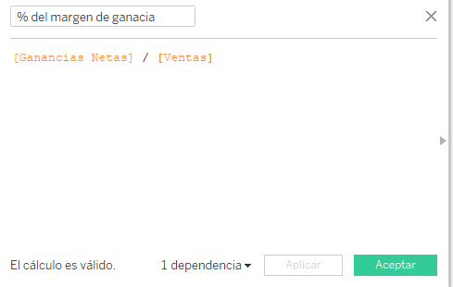
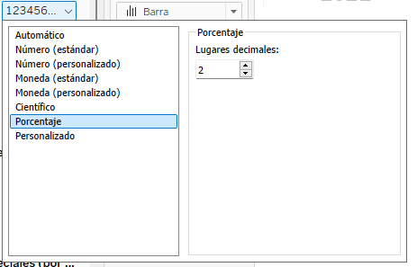

Tableau Como hacer graficas | Descripcion de la realizacion | Combiancion o comando
Solo valores inicial y final | Cuando realizas una grafica de barras y solo quieres mostrar el valor inicial y el final. Te vas a texto y seleccionas el mínimo y el máximo y listo.
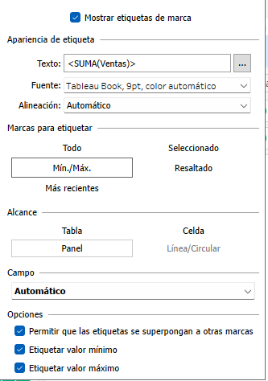

Tableau Como hacer graficas | Descripcion de la realizacion | Combiancion o comando
Añadir calculo de tabla | Se usa para agregar un calculo de diferencia de porcentaje, percentil, totales y cálculos móviles para una mejor representación. Mayormente para mostrar los resultados comparándolos con el mes, día o año anterior. | Click en la flecha de la medida + Añadir calculo de tabla.. + Diferencia de porcentaje de + #Calcular usando +$Dimensiones especificas

Tableau 4
Tableau Como hacer graficas | Descripcion de la realizacion | Combiancion o comando
Grafica de línea con dos en el mismo eje | Al realizar una gráfica de línea y agregar dos medidas diferentes se crean dos gráficas, en la que quedan representada por separadas. Se puede realizar una unión de ejes para que se pueda hacer una comparación. Mas visual y comparativa. | Click Derecho al segunfo eje + Eje doble + click Derecho al eje + Sincronizar eje
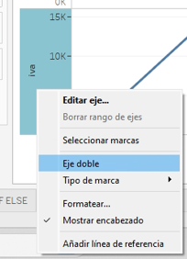
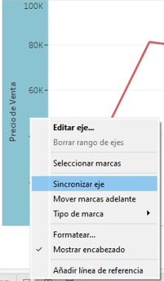

Tableau Como hacer graficas | Descripcion de la realizacion | Combiancion o comando
Como usar el IF

